課題５_画面イメージ
【課題５】画面イメージ

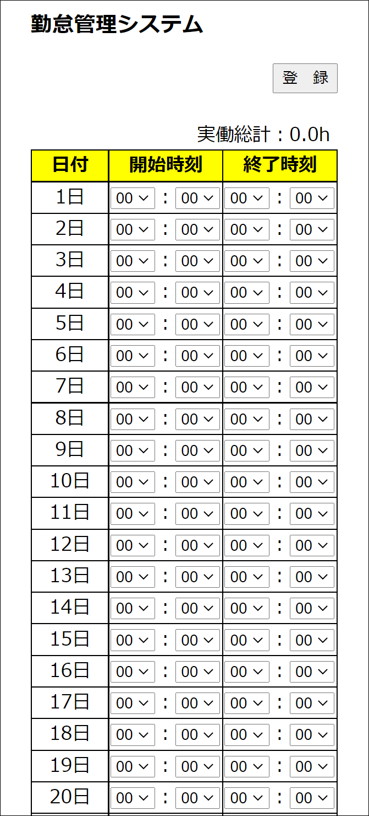
①
②
⑤
③
④

 | No. | 項目名 | 項目概要 | 備考
 | ① | 「登録」ボタン | 画面に入力したデータを登録する（入力日の当月分の勤怠として登録） 画面に入力されている「開始時刻」及び「終了時刻」をもとに実働時間の総計を算出し、⑤に表示する 処理完了時に登録完了メッセージをダイアログで表示する
 | ② | 勤怠入力 | 勤怠入力用のテーブル １日～３１日まで入力欄を表示する
 | ③ | 開始時刻 | 「開始時刻」をプルダウン形式で入力する プルダウンの選択肢はそれぞれ以下のとおりとする 時：00～23 分：00,15,30,45 | 分は15分毎
 | ④ | 終了時刻 | 「終了時刻」をプルダウン形式で入力する プルダウンの選択肢はそれぞれ以下のとおりとする 時：00～23 分：00,15,30,45 | 分は15分毎
 | ⑤ | 実働総計 | 「登録」ボタン押下により算出された実働時間の総計を表示する 初期表示時は0.0hとする

 | ※画面はイメージです。
 | 上記の機能が実装できれば、デザインは多少変更しても問題ありません。

課題７_画面イメージ
【課題７】画面イメージ
追加項目
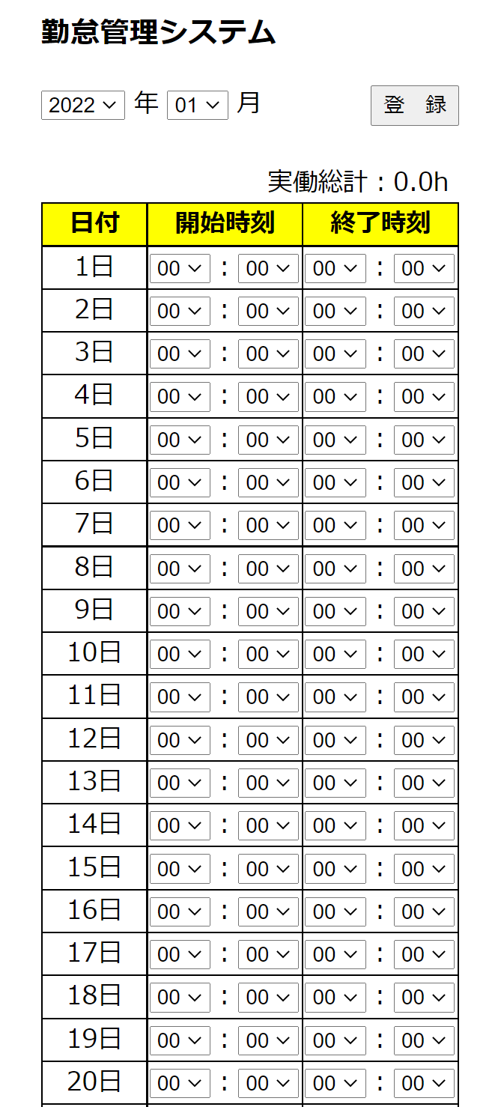
①
②
③
⑥
④
⑤

 | No. | 項目名 | 項目概要 | 備考
 | ① | 対象期間 | 勤怠を入力する対象の年月をプルダウン形式で指定する プルダウンの選択肢はそれぞれ以下のとおりとする 年：2021年～当年まで 月：01～12まで | 課題７の追加項目
 | ② | 「登録」ボタン | 画面に入力したデータを登録する 画面に入力されて「開始時刻」及び「終了時刻」をもとに実働時間の総計を算出し、⑥に表示する 登録完了時に登録完了メッセージをダイアログで表示する
 | ③ | 勤怠入力 | 勤怠入力用のテーブル １日～３１日まで入力欄を表示する
 | ④ | 開始時刻 | 「開始時刻」をプルダウン形式で入力する プルダウンの選択肢はそれぞれ以下のとおりとする 時：00～23 分：00,15,30,45 | 分は15分毎
 | ⑤ | 終了時刻 | 「終了時刻」をプルダウン形式で入力する プルダウンの選択肢はそれぞれ以下のとおりとする 時：00～23 分：00,15,30,45 | 分は15分毎
 | ⑥ | 実働総計 | 「登録」ボタン押下により算出された実働時間の総計を表示する 初期表示時は0.0hとする

 | ※画面はイメージです。
 | 上記の機能が実装できれば、デザインは多少変更しても問題ありません。

課題８_画面イメージ（ユーザ選択画面）
【課題８】画面イメージ

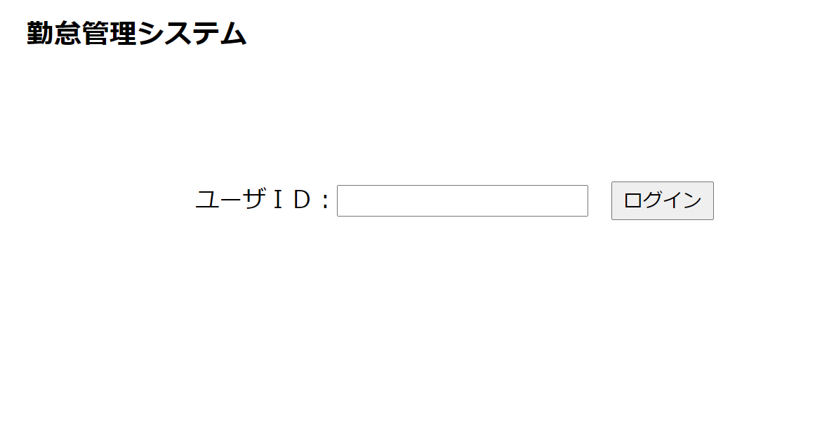

①
②

 | No. | 項目名 | 項目概要
 | ① | ユーザＩＤ | 勤怠入力対象のユーザIDを入力する
 | ② | 「ログイン」ボタン | 勤怠入力画面へ遷移し、①で選択したユーザの勤怠を表示する

課題８_画面イメージ（勤怠入力画面）
【課題８】画面イメージ

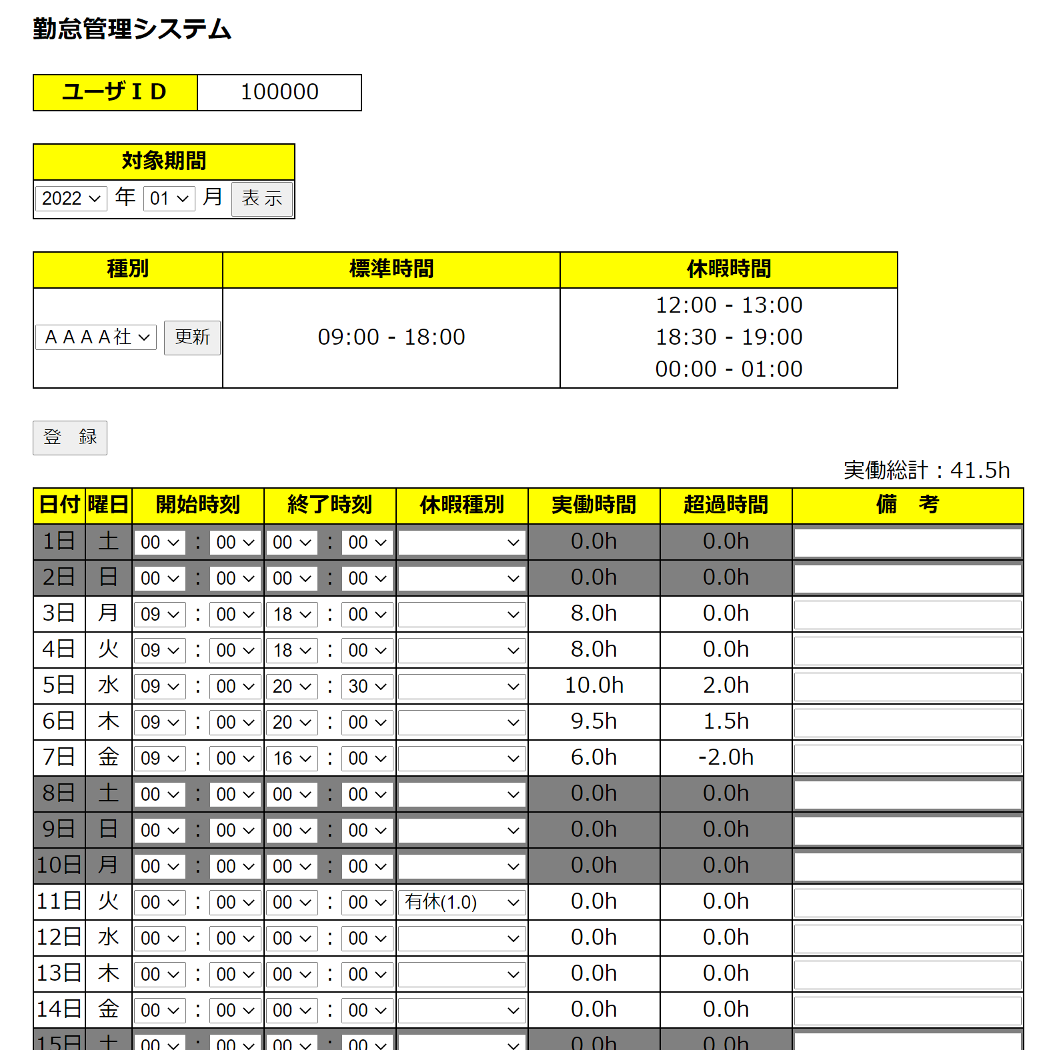
①

③
②

④
⑤
⑥
⑦

⑧
⑱
⑪
⑫
⑬
⑭
⑮
⑯
⑩
⑨
⑰

 | No. | 項目名 | 項目概要 | 備考
 | ① | ユーザＩＤ | 勤怠入力対象のユーザＩＤを表示する ログイン画面で入力したユーザＩＤ
 | ② | 対象期間 | 勤怠を入力する対象の年月をプルダウン形式で指定する プルダウンの選択肢はそれぞれ以下のとおりとする 年：2021年～当年まで 月：01～12まで
 | ③ | 「表示」ボタン | 「表示」ボタンを押下することによりプルダウンで選択した年月のデータを取得し、勤怠入力欄へ反映する
 | ④ | 勤怠種別 | 標準時間、休暇時間を管理する各社の勤怠テーブルをプルダウン形式で指定する プルダウンの選択肢は勤怠種別テーブルの「会社名」とする
 | ⑤ | 「更新」ボタン | 「更新」ボタン押下により④で選択した勤怠種別に更新する 「標準時間」及び「休暇時間」の表示を選択した勤怠種別の情報に更新し、「実働時間」及び「超過時間」についても該当の勤怠種別の勤怠テーブルで再計算して更新する
 | ⑥ | 標準時間 | 標準時間を表示する 選択されている勤怠種別に応じた標準時間を表示する
 | ⑦ | 休暇時間 | 休暇時間を表示する 選択されている勤怠種別に応じた休暇時間を表示する
 | ⑧ | 「登録」ボタン | 「登録」ボタンを押下することにより⑧の入力内容を登録する 登録完了時に登録完了メッセージをダイアログで表示する
 | ⑨ | 勤怠入力 | 勤怠入力用のテーブル 土、日、祝日については背景色グレーで表示する
 | ⑩ | 日付 | 1日～月末日（②で選択した月）までを表示する
 | ⑪ | 曜日 | 日付に対応した曜日を表示する
 | ⑫ | 開始時刻 | 「開始時刻」をプルダウン形式で入力する プルダウンの選択肢はそれぞれ以下のとおりとする 時：00～23 分：00,15,30,45 | 分は15分毎
 | ⑬ | 終了時刻 | 「終了時刻」をプルダウン形式で入力する プルダウンの選択肢はそれぞれ以下のとおりとする 時：00～23 分：00,15,30,45 | 分は15分毎
 | ⑭ | 休暇種別 | 「休暇種別」をプルダウン形式で入力する プルダウンの選択肢は休暇種別テーブルの「休暇種別名」とする
 | ⑮ | 実働時間 | 実働時間を表示する 実働時間は以下のとおりに算出する 「終了時刻」 - 「開始時刻」 - 「休憩時間」
 | ⑯ | 超過時間 | 超過時間を表示する 超過時間は以下のとおりに算出する 「終了時刻」 - 「開始時刻」 -「標準時間」+「休憩時間」
 | ⑰ | 備考 | 備考を入力するためのテキストボックス
 | ⑱ | 実働総計 | 実働時間の総計を表示する 各日の「実働時間」の総計を算出して表示する

 | ※画面はイメージです。
 | 上記の機能が実装できれば、デザインは多少変更しても問題ありません。

